상품제안서
모양형 풀컬러 오리 마우스패드 | 상품코드: S41724

 |  |  |  |  |  |  | 02-713-8555 | www.synergygift.co.kr
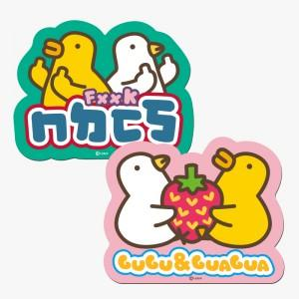

【상세/제작정보】 | <p><span style="font-size: 14pt;">※ 모양 변경시 판비(철형비) 발생됩니다.[통합 15만원 발생 부가세별도]</span></p>

【인쇄/포장옵션】 | 풀칼라 / OPP(비닐)

【공급단가】 | 수량 | 100~ | 300~ | 500~ | 1,000~ | 3,000~
*VAT별도 | 2mm | 2,530원 | 2,210원 | 1,980원 | 1,820원 | 1,680원
 | 3mm | 2,660원 | 2,330원 | 2,100원 | 1,930원 | 1,840원
 | 4mm | 2,920원 | 2,580원 | 2,340원 | 2,160원 | 2,070원

【상품 URL】 | https://www.synergygift.co.kr:443/src/goods_detail.php?gdno=41724

